Pràctica H
Informe pràctica H
Grup pràctiques: |  | 1.2 (G2) Matí - 1r torn |  | Data: | 2025-04-08 |  | D'acord amb el Real Decret 1676/2012, de 14 de desembre, pel qual s'aprova la norma de qualitat per al cafè.
Alumnes: |  | Gerard Moreno Mas |  | Parella: | M_01
 |  | Òscar Losada Garcia
1. Descripció de les mostres |  |  |  |  |  |  | Regulació del cafè descafeïnat: "En el caso de los productos del apartado 2.7 (CAFÉ SOLUBLE) con un contenido de cafeína anhidra inferior o igual en peso al 0,3 por 100 de la materia seca procedente del café, el etiquetado incluirá la mención «descafeinado» en el mismo campo visual que la denominación de venta"
Tenim dues mostres: un cafè amb cafeïna i un descafeïnat. - El primer és Nescafé Classic Natural (cafè soluble) amb número de lot L43380289A2. Per al cafè soluble cafeïnat no hi ha regulació sobre les dosis de cafeïna. L'empaquetatge no diu res sobre la concentració de cafeïna present. - El segon és Nescafé Classic Descafeinado amb número de lot L42840289R2. L'empaquetatge tampoc menciona la concentració de cafeïna, però està regulat per llei amb el Real Decret 1676/2012, que estipula que per al cafè soluble el límit de cafeïna és del 0.3% en matèria seca.
 |  |  |  |  |  |  | https://www.boe.es/buscar/doc.php?id=BOE-A-2012-15656
2. Descripció de l'equip
Fem servir un HPLC amb sistema d'injecció de 6 vies amb posició load o inject de la marca Shimadzu (model LC-20AD). La columna és una C18 (apolar) 200x4.6 mm de la marca Kromasil (100-5C18). El sistema compta amb un desgasificador, un cromatògraf líquid (HPLC) i un detector UV-Vis. Es detecta a 272 nm, que coincideix amb un pic ampli d’absorbància de la cafeïna, degut al sistema π de la seva estructura molecular. Tant el desgasificador de l'equip, el filtre de les fases mòbils i el filtre de la xeringa (en introduir la mostra) són mesures de seguretat addicional que garantitzen que l'equip, que és el realment car, tingui la menor probabilitat de trencar-se per causes externes. Es connecta via software de LabSolutions i aquest permet el control i la definició de mètodes (percentatge de fase mòbil, cabal utilitzat, etc). L'equip en si també té una pantalla que indica l'estat de l'equip i la pressió instantània, que cal procurar que sempre estigui per sota del màxim (300 bar). |  |  |  |  |  |  | 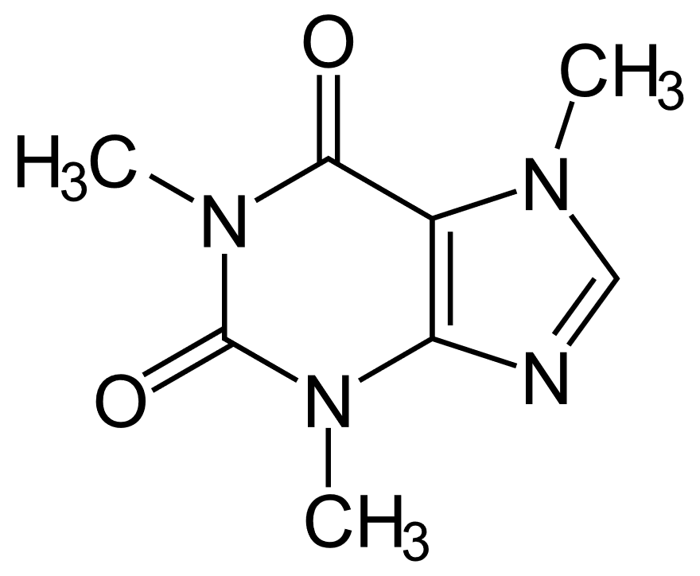 | 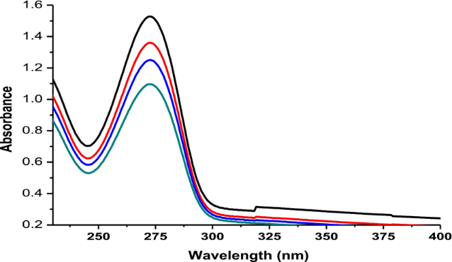

3. Preparació stock Cafeïna
Pes cafeïna (g) | 0.0998 |  | [cafeïna] (ppm) | 998.0
V enràs (ml) | 100.0 |  | Patró preparat amb cafeïna pura.

4. Preparació mostres de cafè
Pes cafè normal (g) |  | 0.1003 |  |  |  |  | https://es.wikipedia.org/wiki/Cafe%C3%ADna#/media/Archivo:Koffein_-_Caffeine.svg |  | https://www.researchgate.net/publication/342047732_First_Order_Derivative_Spectra_to_Determine_Caffeine_and_Chlorogenic_Acids_in_Defective_and_Non-defective_Coffee_Beans/figures?lo=1&utm_source=google&utm_medium=organic
V enràs (ml) |  | 250.0

Pes cafè descafeïnat (g) |  | 0.2480
V enràs (ml) |  | 100.0

5. Preparació patrons cafeïna
Patró Cafeïna (ppm) | Estoc Cafeïna (± 0.05 mL) | V enràs (mL) | [Cafeïna] (ppm) | Àrea | t_r (min) |  | L'estoc de cafeïna s'ha agafat amb una pipeta de incertesa +-0,05
99.8 | 1.00 | 50.0 | 1.996 | 95708 | 3.829 |  | El patró de cafeïna l'hem dissolt d'aproximadament 1000 ppm a 100 ppm, per això dividim per un factor 10.
99.8 | 2.00 | 50.0 | 3.992 | 178602 | 3.821
99.8 | 4.00 | 50.0 | 7.984 | 372706 | 3.808
99.8 | 6.00 | 50.0 | 11.976 | 603646 | 3.809
99.8 | 10.00 | 50.0 | 19.960 | 999158 | 3.792

Corba Calibrat: |  |  |  |  |  |  | Cromatograma Patró 1 |  |  | Cromatograma Patró 2 | Cromatograma Patró 3 | Cromatograma Patró 4 | Cromatograma Patró 5 | Cromatograma Cafè normal | Cromatograma Cafè descafeïnat
 |  |  |  |  |  |  | 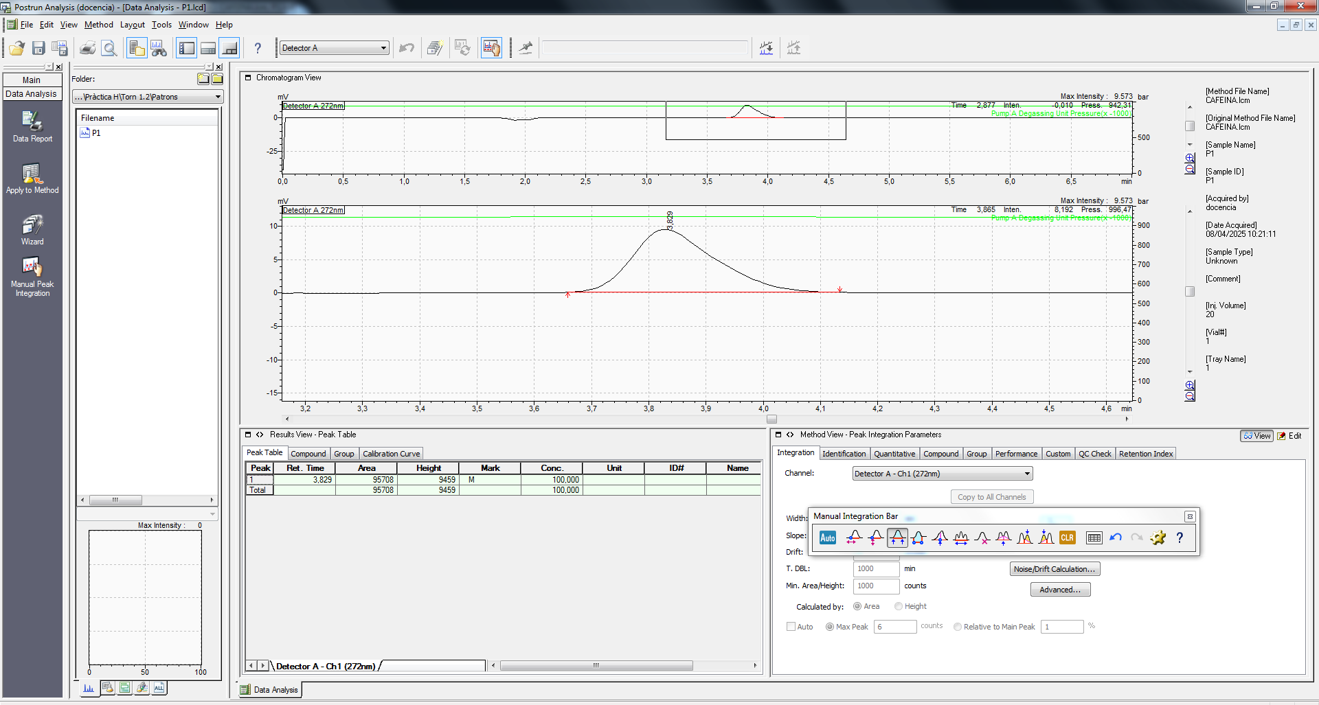 |  |  | 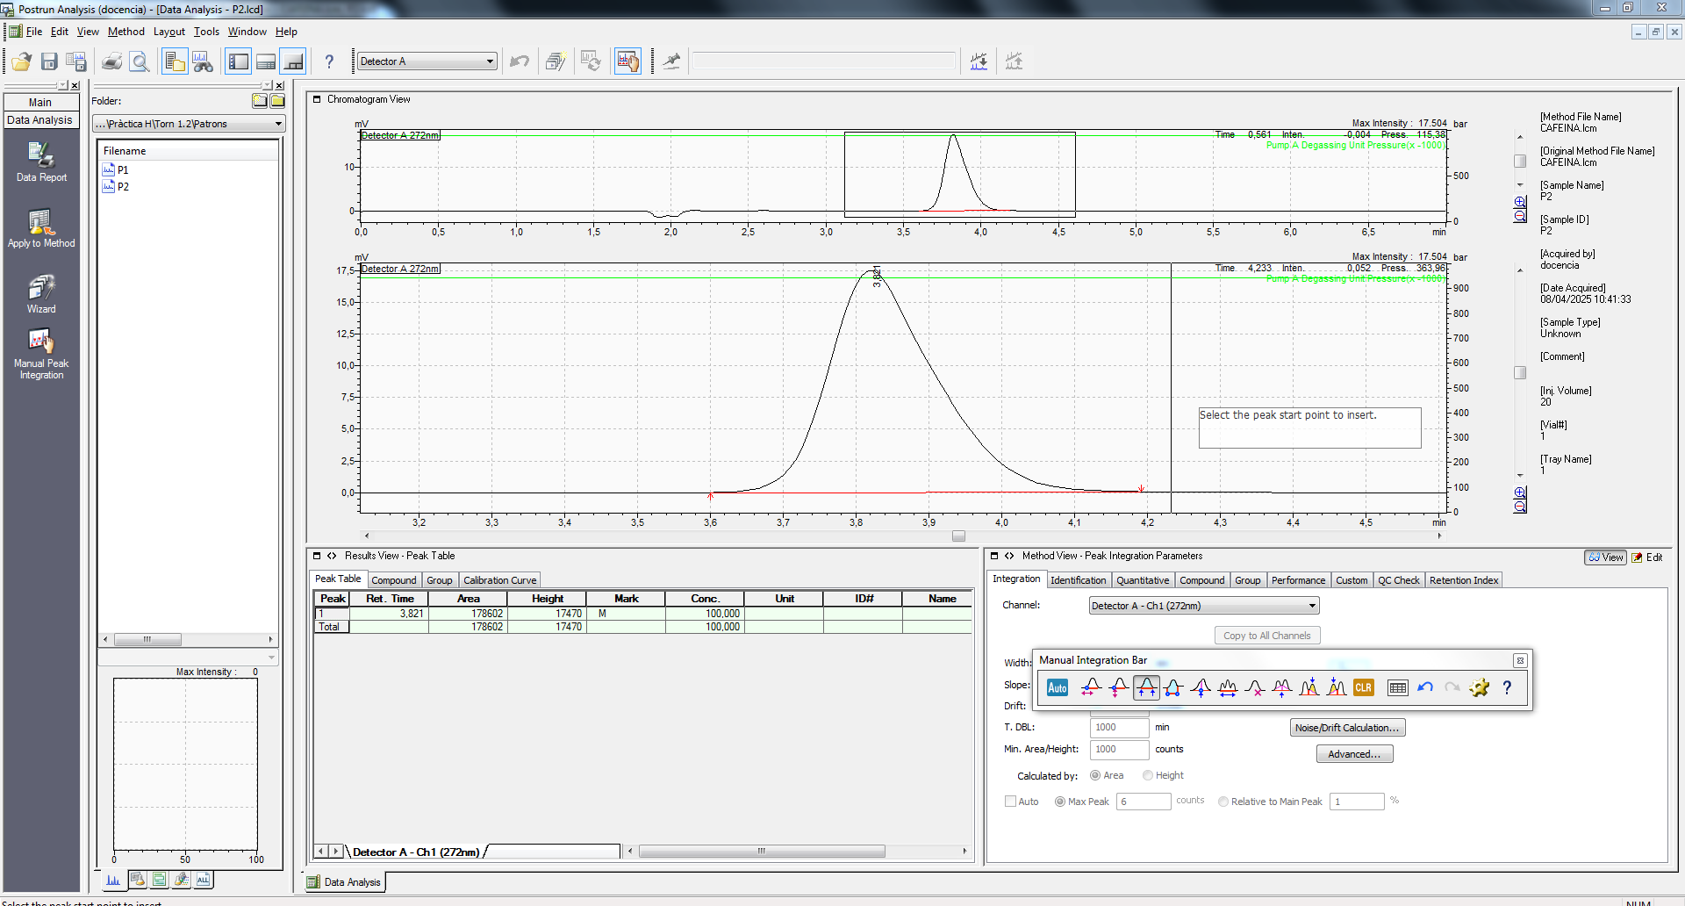 |  |  | 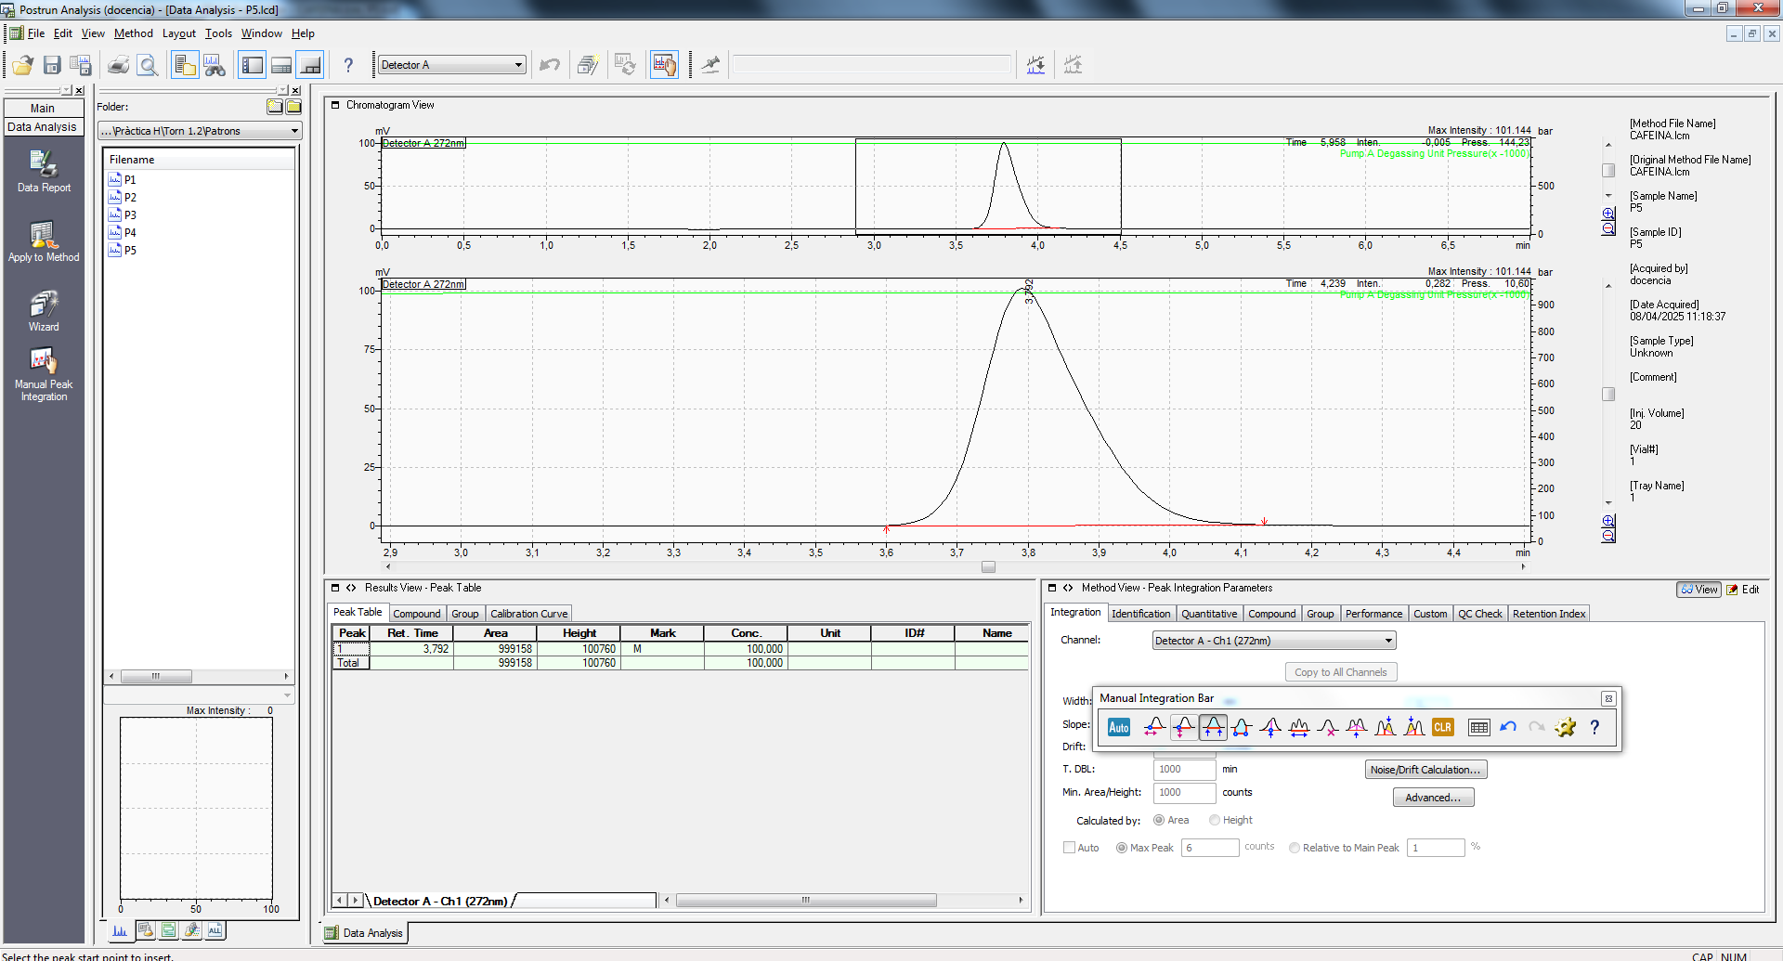 | 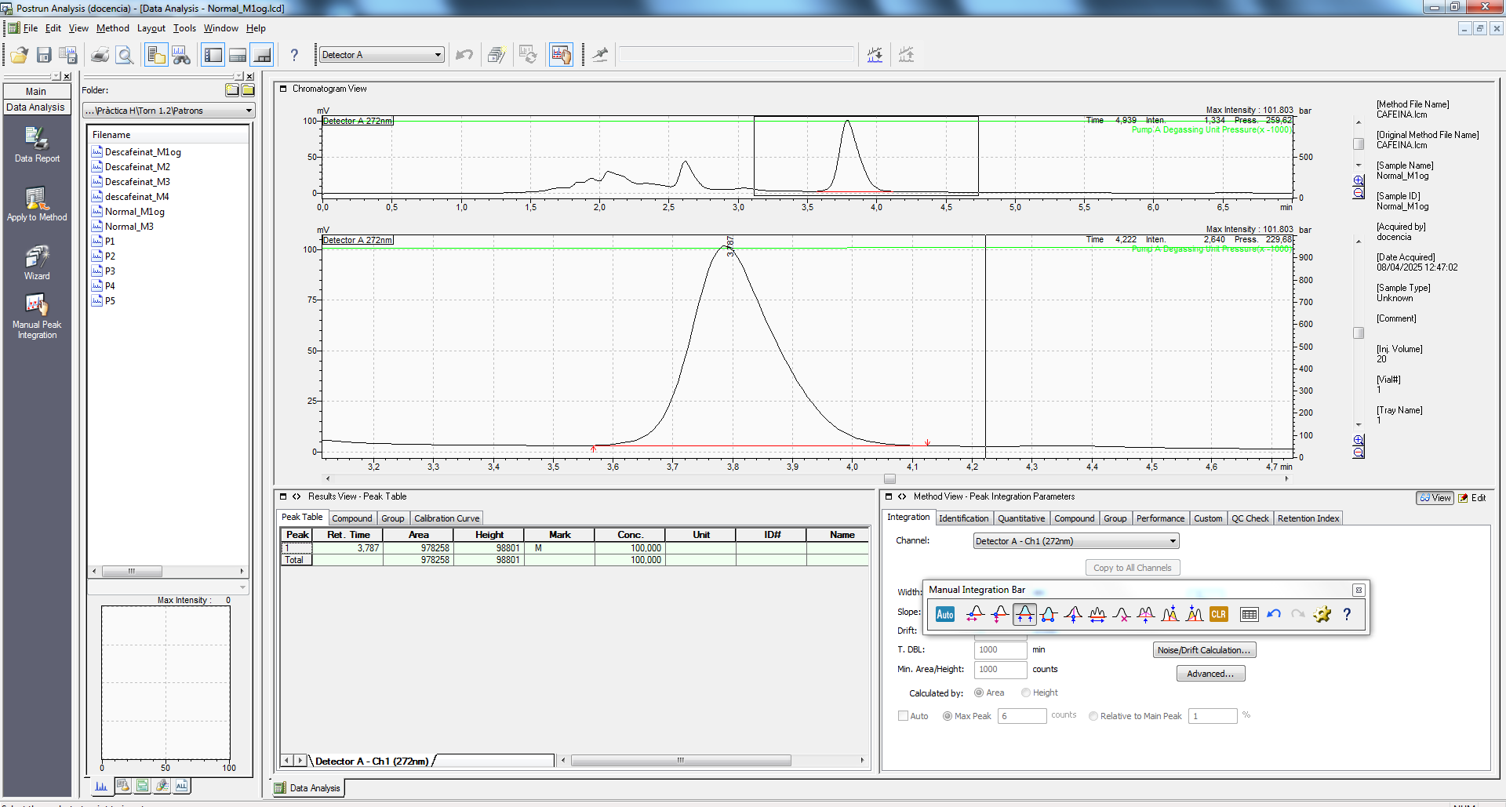 | 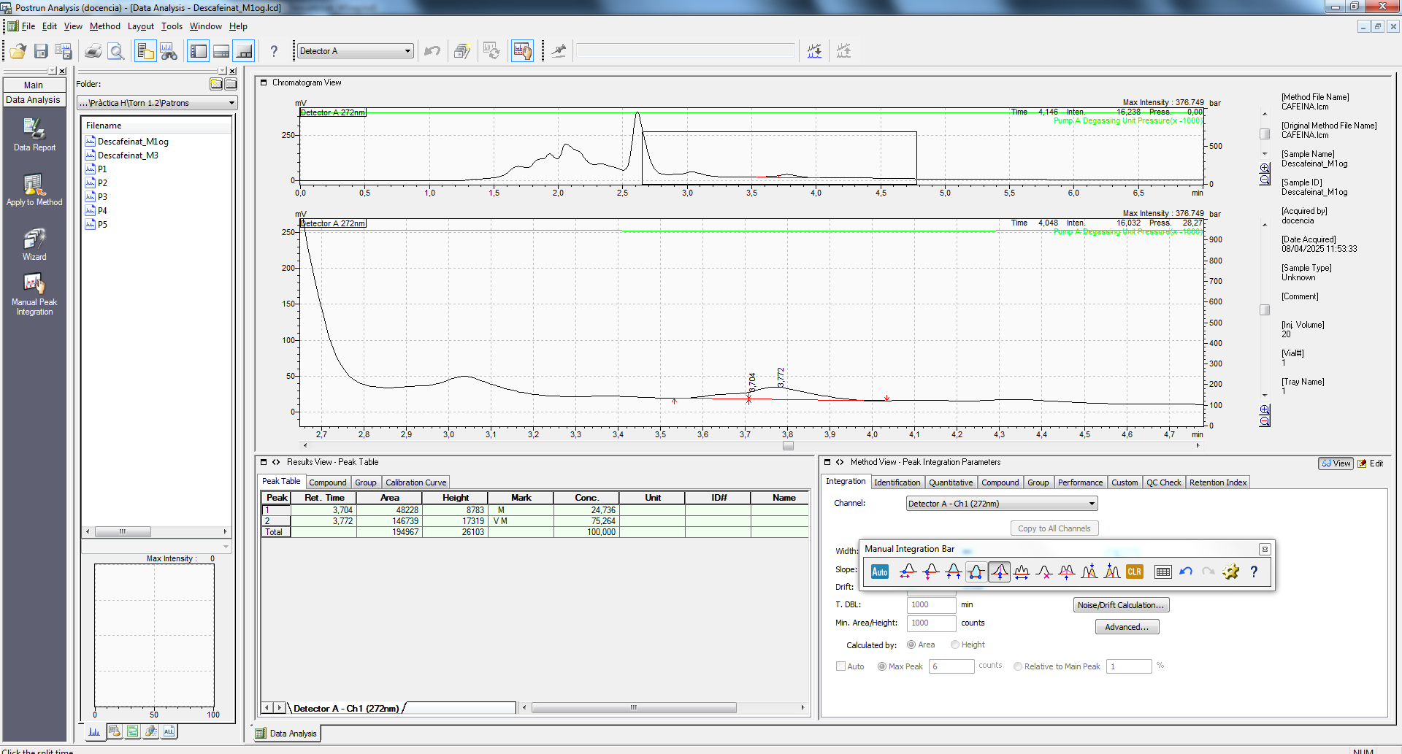
Pendent | (51 ± 1) · 10^3 |  | S0 | dades en el següent apartat
Ord. Origen | (-2 ± 1) · 10^4 |  | n | 5 |  | R^2 | 0.999

Comentaris |  |  |  |  |  |  | Comentaris Cromatogrames
Un cop preparats els patrons i havent mesurat les àrees per a diferents concentracions de cafeïna podem afirmar linealitat en aquest rang i la recta de calibratge trobada ens servirà per a trobar la concentració de cafeïna a la mostra per interpolació, sempre que ens trobem en aquest rang de treball (en cas negatiu, podríem dissoldre o concentrar per entrar-hi dins del rang). El coeficient de regressió (0.999) de la recta és ens assegura la linealitat. També, donem les dades de pendent i ordenada a l'origen tenint en consideració una única xifra per a la incertitud, seguint el criteri de la comunitat química en el tractament d'incertituds, i el que normalment emprem a les sessions de laboratori. |  |  |  |  |  |  | Un cop obtinguda la mesura del LabSolutions hem utilitzat l'eina de "Data Analysis" per estudiar les àrees sota les corbes. Això és necessari per a realitzar mesures quantitatives. Cal saber, però, que l'àrea per si mateixa no significa res, i que és per això que necessitem fer una recta de calibratge per associar i interpolar el valor de les nostres mostres dins del rang lineal amb els patrons que hem preparat. Per l'estudi dels cromatogrames s'han utilitzat les eines de "Reject Peaks", per eliminar els pics predefinits pel propi programa, i després la eina de "Insert Peak" i "Split Peak" per a definir la àrea que desitjem (escollint entre quins temps volem calcular l'àrea). Notem que els temps de retenció per a la cafeïna són similars, com esperaríem. També, que als patrons obtenim cromatogrames nets (només veiem el pic de la cafeïna, doncs el patró és pur), mentre que en la mostra de cafè observem altres pics associats a altres compostos de la matriu cafè. De totes maneres, el pic de la cafeïna no està solapat amb cap altre. I en els patrons observem temps de rentenció gairebé idèntics per a la cafeïna. Com coneixem el temps de retenció de la cafeïna, podem localitzar aquest pic i calcular-ne la seva àrea i després interpolar a la recta de calibratge per trobar la concentració desitjada. També convé mencionar que ja a simple vista observem com el pic (cafeïna) de la mostra cafè cafeïnat és molt més alt que el de la mostra descafeïnat, com esperaríem, doncs l'àrea sota el pic és proporcional a la concentració de cafeïna. El pic de la cafeïna en el descafeinat sembla que està solapat amb el pic d'un altre compost desconegut de baixa concentració, potser podríem canviar la composició de la fase mòbil i veure si podem separar-los. En tot cas, per falta de temps s'ha interpretat tota l'àrea com la corresponent a la cafeïna.

Mostra | Factor dilució | tr (min) | Àrea | conc.mostra | Int.confiança (t s_0) | s_0
Cafè normal | 1 | 3.787 | 978258 | 19.5 | 1.1 | 0.4
Cafè descafeïnat | 1 | 3.772 | 146739 | 3.2 | 1.0 | 0.3

Contingut cafeïna en el cafè sòlid
 | [Cafeïna] (mg caf / g cafè) | Int.confiança
Cafè normal | 48.7 | 2.8
Cafè descafeïnat | 1.3 | 0.4

Discutir si el contingut de cafeïna està o no per sota del límit establert per la legislació vigent
El límit legal està establert en 0.3 g de cafeïna per cada 100 g de cafè, que és el mateix que dir 300 mg cafeïna / 100 g de cafè. Per tant, 3 mg caf / g cafè. Interpolant la mostra de cafè Nescafé Classic Descafeinado amb la recta de calibratge trobem un valor de (1.3 ± 0.4) mg caf / g cafè. Per tant, com el valor de cafeïna és inferior al límit legal, direm que el producte és vàlid per a la seva comercialització complint la legislació vigent.

6. Comentaris addicionals..... (només si vols destacar alguna cosa)
Ha sigut molt interessant treballar per primera vegada amb un equip HPLC. Hem après el procediment d'injecció, el tractament de les dades (integració de pics, rectes de calibratge, interpolació d'incertituds de les dades...). També ha sigut interessant fer servir el muntatge que s'empra per filtrar la fase mòbil.

